外部設計書
外部設計書 |  |  |  |  |  |  | 画面名 |  | トップページ |  |  |  | 作成者 |  |  | 更新者
 |  |  |  |  |  |  | システム名 |  | with IT |  |  |  | 作成日 |  |  | 更新日
 |  |  |  |  |  |  | 備考

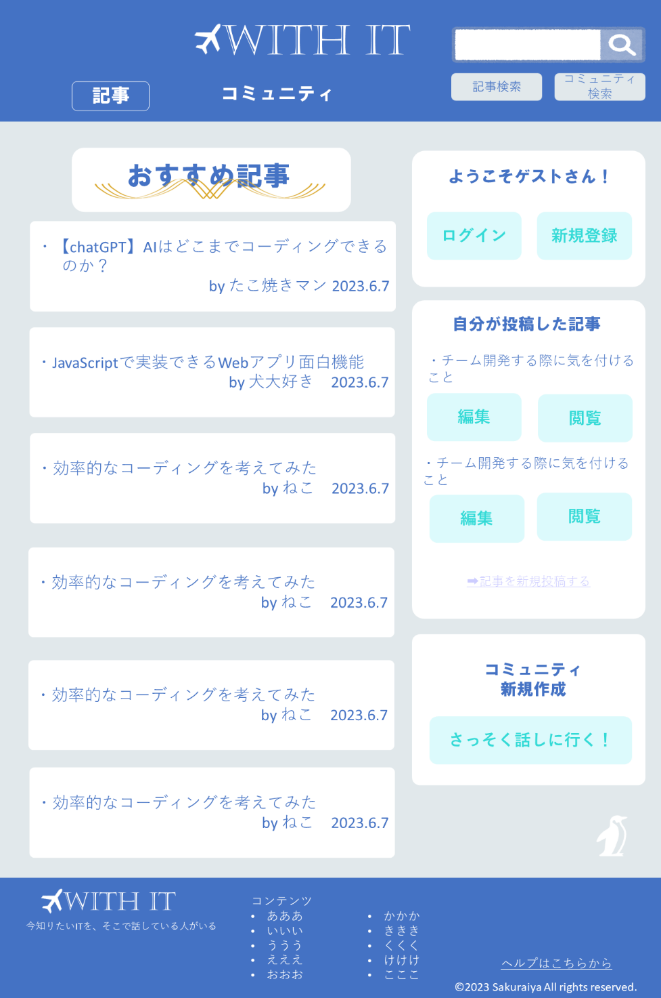
①
②
 | 画面設計

③

④
⑤

⑦

⑥

⑧

⑨

 | 機能設計
 |  | ページロード
 |  |  | ロード時に、以下の処理を実行する。

 |  |  | ログイン状態を判定し、ログイン状態でなければ⑥、⑦、⑧を表示しない。

 |  |  | 「1 ロゴ」クリック
 |  |  |  | トップページに遷移する。

 |  |  | 「2 検索バー」ラジオボタンで「記事」「コミュニティ」を選択し、虫眼鏡ボタンクリック
 |  |  |  | 空欄である場合は虫眼鏡ボタンをクリックできない
 |  |  |  |  | 空欄でない場合、ラジオボタンで選択したジャンルの検索結果一覧画面に遷移する。検索結果一覧画面では、入力されたキーワードやタグでの検索を行う。

 |  |  | 「3 おすすめ記事、おすすめコミュニティ」切り替え
 |  |  |  | 「記事」タブを選択でおすすめ記事ページが表示、「コミュニティ」タブを選択でおすすめコミュニティ表示

 |  |  | 「4 おすすめ記事、コミュニティのタイトル」クリック
 |  |  |  | 選択した記事、チャットのページに遷移する。

 |  |  | 「5 ログイン、新規登録」クリック
 |  |  |  | ログインページ、新規登録ページに遷移する。

 |  |  | 「6 投稿」 クリック
 |  |  |  | 記事投稿ページに遷移する。

 |  |  | 「7 自分の記事タイトル下部の編集、閲覧」クリック
 |  |  |  | 選択した「自分が投稿した記事」の編集ページ、閲覧ページに遷移する。

 |  |  | 「8 コミュニティ作成」クリック
 |  |  |  | コミュニティ作成ページに遷移する。

 |  |  | 「9 フッターコンテンツ」クリック
 |  |  |  | フッターのコンテンツの「投稿」「コミュニティ」「ログイン」「ログアウト」「新規作成」「トップページ」の対応したリンクのページに遷移する。

 | 項目定義書

 | No |  | 物理名 |  |  | 論理名 |  | 画面型 |  | データ型 | min | max | DBテーブル | DBカラム | 備考

